상품제안서
베스트라이프 서류가방 겸용 백팩 15.6인치 | 상품코드: S16065

 |  |  |  |  |  |  | 02-713-8555 | www.synergygift.co.kr
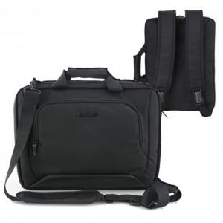

【상세/제작정보】

【인쇄/포장옵션】 | 실크 / OPP(비닐)

【공급단가】 | 수량 | 30~ | 50~ | 100~ | 300~ | 500~
*VAT별도 | 단가 | 36,360원 | 35,490원 | 34,030원 | 33,160원 | 32,290원

【상품 URL】 | https://www.synergygift.co.kr:443/src/goods_detail.php?gdno=9095

